Электроэнергия на 16.01.2024
Показания счетчиков по каналам (Электроэнергия)
Объект Лебяжий Парк ( №1 )
Устройство ТП-3922 ( №1 ) Прибор № 1
Показания счетчиков за Январь 2024 г.
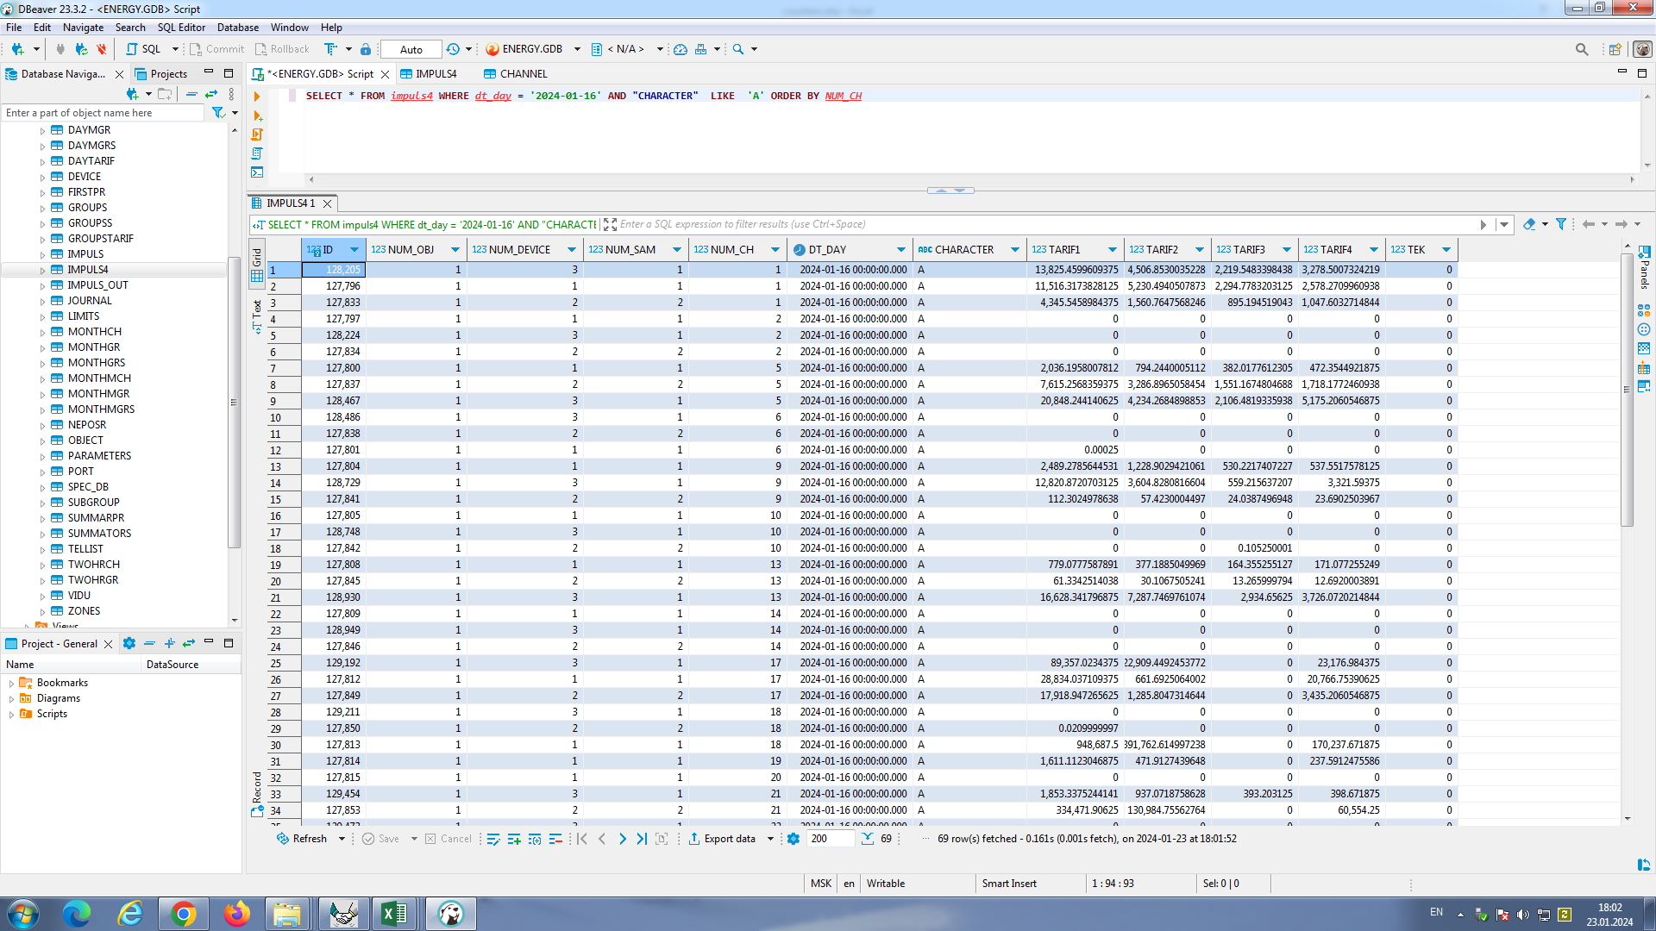
№ | Каналы | Сер. № | Kt | 16-е в 00:00
1 | ТП-3922. Секция 1 A+ | 18085116 | 600 | 11516.32
 |  |  |  | 5230.49
 |  |  |  | 2294.78
 |  |  |  | 2578.27
1 | ТП-3923 Секция-1 A+ | 19092126 | 600 | 4345.55
 |  |  |  | 1560.76
 |  |  |  | 895.19
 |  |  |  | 1047.60
1 | ВРУ-1 А+ | 19091679 | 40 | 13825.46
 |  |  |  | 4506.85
 |  |  |  | 2219.55
 |  |  |  | 3278.50
5 | ТП-3922. Секция 2 A+ | 18085114 | 600 | 2036.20
 |  |  |  | 794.24
 |  |  |  | 382.02
 |  |  |  | 472.35
5 | ТП-3923 Секция-2 A+ | 19092128 | 600 | 7615.26
 |  |  |  | 3286.90
 |  |  |  | 1551.17
 |  |  |  | 1718.18
5 | ВРУ-2 А+ | 19091678 | 40 | 20848.24
 |  |  |  | 4234.27
 |  |  |  | 2106.48
 |  |  |  | 5175.21
9 | ЩГП-1. Ввод-1 A+ | 18085113 | 20 | 2489.28
 |  |  |  | 1228.90
 |  |  |  | 530.22
 |  |  |  | 537.55
9 | ЩГП-2 Ввод-1 A+ | 19092127 | 60 | 112.30
 |  |  |  | 57.42
 |  |  |  | 24.04
 |  |  |  | 23.69
9 | РУ-1 A+ | 19091895 | 1 | 12820.87
 |  |  |  | 3604.83
 |  |  |  | 559.22
 |  |  |  | 3321.59
13 | ЩГП-1. Ввод-2 A+ | 18085115 | 20 | 779.08
 |  |  |  | 377.19
 |  |  |  | 164.36
 |  |  |  | 171.08
13 | ЩГП-2 Ввод-2 A+ | 19092125 | 60 | 61.33
 |  |  |  | 30.11
 |  |  |  | 13.27
 |  |  |  | 12.69
13 | РУ-2 А+ | 19092033 | 1 | 16628.34
 |  |  |  | 7287.75
 |  |  |  | 2934.66
 |  |  |  | 3726.07
17 | Сауна блок Б. Нагреватель | 18080690 | 1 | 28834.04
 |  |  |  | 661.69
 |  |  |  | 0.00
 |  |  |  | 20766.75
17 | СПА комплекс. Нагрев А+ | 19093981 | 30 | 17918.95
 |  |  |  | 1285.80
 |  |  |  | 0.00
 |  |  |  | 3435.21
17 | ЩУН А+ | 19093537 | 1 | 89357.02
 |  |  |  | 22909.45
 |  |  |  | 0.00
 |  |  |  | 23176.98
18 | Осушитель ОВ 1.1 ТЭНы | 18085424 | 1 | 948687.50
 |  |  |  | 391762.61
 |  |  |  | 0.00
 |  |  |  | 170237.67
19 | Блок А Нагреватели? A+ | 18083596 | 40 | 1611.11
 |  |  |  | 471.91
 |  |  |  | 0.00
 |  |  |  | 237.59
21 | Вентиляция 9-РПВ А+ | 19094329 | 1 | 334471.91
 |  |  |  | 130984.76
 |  |  |  | 0.00
 |  |  |  | 60554.25
21 | АВР-А А+ | 19090882 | 1 | 1853.34
 |  |  |  | 937.07
 |  |  |  | 393.20
 |  |  |  | 398.67
23 | Блок А Нагреватели | 18080693 | 1 | 78549.77
 |  |  |  | 30694.19
 |  |  |  | 0.00
 |  |  |  | 13737.42
23 | Освещение ЩО-6, ЩО-5 А+ | 19094330 | 1 | 40313.14
 |  |  |  | 11170.82
 |  |  |  | 0.00
 |  |  |  | 8037.98
24 | Светодиодный экран МЛП | 20107126 | 1 | 0.00
 |  |  |  | 0.00
 |  |  |  | 0.00
 |  |  |  | 0.00
25 | ШР-1. Шлагбаум | 18087625 | 1 | 98.66
 |  |  |  | 49.65
 |  |  |  | 20.99
 |  |  |  | 28.14
25 | Розетки Олимпия 1.14РП А+ | 19094836 | 1 | 17142.99
 |  |  |  | 3281.14
 |  |  |  | 0.00
 |  |  |  | 3066.16
25 | БС А1 А+ | 19094529 | 1 | 5222.13
 |  |  |  | 2556.90
 |  |  |  | 1105.28
 |  |  |  | 1127.52
26 | ШР-2. Шлагбаум | 18085422 | 1 | 1904.01
 |  |  |  | 404.48
 |  |  |  | 250.19
 |  |  |  | 546.96
27 | Reserved | 18085423 | 1 | 0.00
 |  |  |  | 0.00
 |  |  |  | 0.00
 |  |  |  | 0.00
28 | п. 1221 Постирочная | 18085421 | 1 | 111051.31
 |  |  |  | 28362.93
 |  |  |  | 0.00
 |  |  |  | 30982.15
29 | Базовая станция А1 A+ | 20098831 | 1 | 91606.02
 |  |  |  | 41342.49
 |  |  |  | 28284.23
 |  |  |  | 21393.09
29 | Осв.залов ЩО-9 A+ | 19060919 | 1 | 10120.63
 |  |  |  | 1601.75
 |  |  |  | 0.00
 |  |  |  | 0.00
29 | Зарядная станция А+ | 19096044 | 1 | 1508.15
 |  |  |  | 1551.86
 |  |  |  | 237.13
 |  |  |  | 265.79
33 | Базовая станция МТС | 19087954 | 1 | 18167.08
 |  |  |  | 8989.11
 |  |  |  | 3850.24
 |  |  |  | 3924.58
33 | КНС Ввод-2 А+ | 19094333 | 1

37 | КНС Ввод-1 А+ | 18086745 | 1

40 | Кафе A+ | 19093473 | 30 | 7303.92
 |  |  |  | 2211.56
 |  |  |  | 1869.35
 |  |  |  | 2221.88
41 | КНС Нагрев А+ | 19094332 | 1 | 3753.23
 |  |  |  | 0.00
 |  |  |  | 0.00
 |  |  |  | 0.00
44 | Хладоцентр A+ | 20104810 | 240 | 13456.50
 |  |  |  | 5983.11
 |  |  |  | 2676.81
 |  |  |  | 3998.38
44 | Хладоцентр A+ | 20104814 | 240 | 9253.12
 |  |  |  | 4647.17
 |  |  |  | 1835.21
 |  |  |  | 2757.65
48 | Освещение ЩАО-4, ЩАО-5 А+ | 19094331 | 1 | 5612.03
 |  |  |  | 2052.70
 |  |  |  | 1146.86
 |  |  |  | 1718.72
52 | Тренажеры 2001 А+ | 18080692 | 1 | 29034.29
 |  |  |  | 2330.90
 |  |  |  | 0.00
 |  |  |  | 6692.38
53 | Игровая комната А+ | 18085423 | 1 | 12300.37
 |  |  |  | 1475.65
 |  |  |  | 0.00
 |  |  |  | 3080.79
54 | Тренажеры 2002,2003 А+ | 19089986 | 1 | 8652.18
 |  |  |  | 1082.11
 |  |  |  | 1917.40
 |  |  |  | 3070.11
55 | Освещение ЩАО-6 А+ | 18087437 | 1 | 3662.40
 |  |  |  | 762.63
 |  |  |  | 622.84
 |  |  |  | 1368.46
56 | Освещение ЩО-8 А+ | 19094838 | 1 | 10037.16
 |  |  |  | 2952.46
 |  |  |  | 2132.59
 |  |  |  | 2485.91

